CurvaCompactaciónProbetas
curva de compactación
14% | 1.7815123637 | 13.84% | 1.773905814
17% | 1.7242012975
18% | 1.6533416119
10% | 1.6994302287
15% | 1.7612514366
17% | 1.6976490579
Nombre | Análisis Humedad Final de Muestras |  |  |  |  |  |  |  |  | Resultados Compactación
 | [gr] | [gr] | [gr] | [gr] | [gr] | [gr] | [%] | [%] | [%] | g/cm3
Nombre | Masa Lata #1 | Masa Lata #2 | Lata + Humedo #1 | Lata + Humedo #2 | Lata + Seco #1 | Lata + Seco #2 | Humedad #1 | Humedad #2 | Humedad Final | Densidad Humeda Final | Densidad Seca Final
Masa 1 | 17.37 | 17.37 | 64.32 | 64.32 | 58.6 | 58.6 | 13.87% | 13.87% | 13.87% | 2.0287 | 1.7815
Masa 2 | 18.8 | 18.8 | 59.17 | 59.17 | 53.44 | 53.44 | 16.54% | 16.54% | 16.54% | 2.0094 | 1.7242
Masa3 | 17.72 | 17.72 | 58.78 | 58.78 | 52.4 | 52.4 | 18.40% | 18.40% | 18.40% | 1.9575 | 1.6533
Masa4 | 18.66 | 18.66 | 71.55 | 71.55 | 66.58 | 66.58 | 10.37% | 10.37% | 10.37% | 1.8757 | 1.6994
Masa5 | 17.91 | 17.91 | 62.27 | 62.27 | 56.39 | 56.39 | 15.28% | 15.28% | 15.28% | 2.0304 | 1.7613
Masa6 | 17.79 | 17.79 | 39.11 | 39.11 | 35.96 | 35.96 | 17.34% | 17.34% | 17.34% | 1.9920 | 1.6976
Masa7 | 19.04 | 19.04 | 51.82 | 51.82 | 46.46 | 46.46 | 19.55% | 19.55% | 19.55% | 2.0461 | 1.7116
Masa8 | 18.91 |  | 63.44 |  | 57.49 |  | 15.42%
Masa9 |  |  |  |  |  |  |  |  |  |  |  | Optimo
Masa10 |  |  |  |  |  |  |  |  |  |  |  | 13.84%
Masa11 |  |  |  |  |  |  |  |  |  |  |  | 1.773905814
Masa12

 |  |  |  |  |  |  |  |  | 14% |  | 1.7815123637
 |  |  |  |  |  |  |  |  | 17% |  | 1.7242012975
 |  |  |  |  |  |  |  |  | 18% |  | 1.6533416119
 |  |  |  |  |  |  |  |  | 10% |  | 1.6994302287
 |  |  |  |  |  |  |  |  | 15% |  | 1.7612514366
 |  |  |  |  |  |  |  |  | 17% |  | 1.6976490579

ProcesamientoDatos
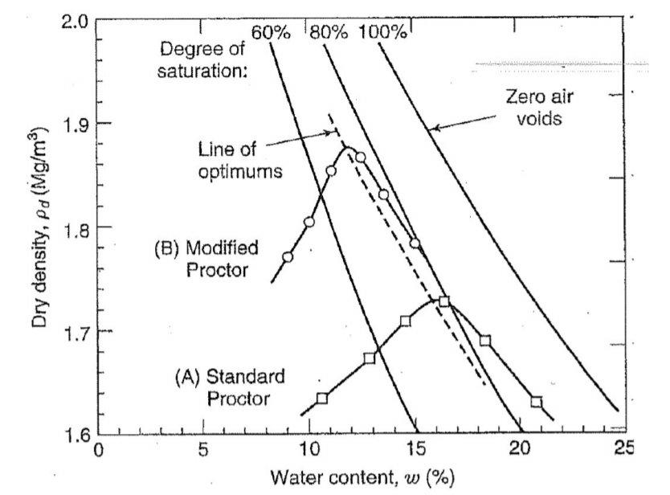
Probeta |  | Obtención Poisson |  |  |  |  |  | Módulo de Young por Velocidad de Onpa p |  |  |  |  |  |  |  |  |  |  | Mod. E Pelotazo |  |  |  |  | % Error
# | Nombre | Vt | Vs | Vv | Vw | Saturación | nu | TV1 | TV2 | TV3 | TV prom | Altura | densidad | Vp | densidad | Vp | E Vp | E Vp | TOF1 | TOF2 | TOF3 | TOF Prom | E | % Error
 |  |  |  |  |  |  |  |  |  |  | (us) | (cm) | g/cm3 | (cm/us) | (kg/m3) | (m/s) | Pa | Mpa |  |  |  |  | MPA
1 | Masa 1 | 951.95441032 |  |  |  |  | 0.48 | 144.48 | 163.52 | 144.48 | 150.82666667 | 11.65 | 2.03 | 0.08 | 2028.67 | 772.41 | 137792331.99 | 137.79 | 0.00144 | 0.00146 | 0.00146 | 0.0014533333333 | 50 | 63.714%
2 | Masa 2 | 957.99203932 |  |  |  |  | 0.48 | 160 | 140 | 150 | 150 | 11.77 | 2.01 | 0.08 | 2009.41 | 784.67 | 140850244.20 | 140.85 | 0.00196 | 0.00195 | 0.00201 | 0.0019733333333 | 74 | 47.462%
3 | Masa3 | 938.44041676 |  |  |  |  | 0.48 | 0 | 0 | 0 | 0 | 11.69 | 1.96 | 0.00 | 1957.50 | 0.00 | 0.00 | 0.00 | 0.00229 | 0.00231 | 0.00227 | 0.00229
4 | Masa4 | 957.24986287 |  |  |  |  | 0.48 | 0 | 0 | 0 | 0 | 11.669 | 1.88 | 0.00 | 1875.69 | 0.00 | 0.00 | 0.00 | 0.00135 | 0.00125 | 0.00127 | 0.00129
5 | Masa5 | 957.20886147 |  |  |  |  | 0.48 | 0 | 0 | 0 | 0 | 11.83 | 2.03 | 0.00 | 2030.38 | 0.00 | 0.00 | 0.00 | 0.00196 | 0.00173 | 0.00173 | 0.0018066666667
6 | Masa6 | 948.06213033 |  |  |  |  | 0.48 | 0 | 0 | 0 | 0 | 11.648 | 1.99 | 0.00 | 1991.96 | 0.00 | 0.00 | 0.00 | 0.00216 | 0.00214 | 0.00214 | 0.0021466666667
7 | Masa7 | 937.62775036 |  |  |  |  | 0.48 | 0 | 0 | 0 | 0 | 11.588 | 2.05 | 0.00 | 2046.12 | 0.00 | 0.00 | 0.00 | 0.00247 | 0.00247 | 0.00249 | 0.0024766666667
8 | Masa8 | 0 |  |  |  |  | 0.48 | 0 | 0 | 0 | 0 | 0 | 0.00 | 0.00 | 0.00 | 0.00 | 0.00 | 0.00 | 0 | 0 | 0 | 0
9 | Masa9 | 0 |  |  |  |  | 0.48 | 0 | 0 | 0 | 0 | 0 | 0.00 | 0.00 | 0.00 | 0.00 | 0.00 | 0.00 | 0 | 0 | 0 | 0
10 | Masa10 | 0 |  |  |  |  | 0.48 | 0 | 0 | 0 | 0 | 0 | 0.00 | 0.00 | 0.00 | 0.00 | 0.00 | 0.00 | 0 | 0 | 0 | 0
11 | Masa11 | 0 |  |  |  |  | 0.48 | 0 | 0 | 0 | 0 | 0 | 0.00 | 0.00 | 0.00 | 0.00 | 0.00 | 0.00 | 0 | 0 | 0 | 0
12 | Masa12 | 0 |  |  |  |  | 0.48 | 0 | 0 | 0 | 0 | 0 | 0.00 | 0.00 | 0.00 | 0.00 | 0.00 | 0.00 | 0 | 0 | 0 | 0

$$E={Vp}^{2}∙\frac{p∙(1+u)(1−2u)}{(1−u)}$$

SSW_CalibrationCurve
Curva de Calibración
Datos Curva Calibración
Mpa | 5.00 | 25.00 | 50.00 | 100.00 | 200.00
0.1 | 0.0023478348101 | 0.0019955787604 | 0.0017820024122 | 0.0015694576531 | 0.0013718172768
0.2 | 0.0023394404849 | 0.0019843437658 | 0.001771176988 | 0.0015596375332 | 0.0013631794859
0.3 | 0.0023246461006 | 0.0019648933393 | 0.0017524451909 | 0.0015426744704 | 0.0013483557322
0.4 | 0.0023023397656 | 0.0019358334977 | 0.0017247572871 | 0.0015177684522 | 0.0013265591896
0.5 | 0.0022700775067 | 0.0018950206298 | 0.0016860701318 | 0.0014832106476 | 0.0012964257445

Mod. Poisson |  | 0.48 | TOF |  | 0.0019733333333

Interpolación para Poisson Dado
0.48 | 0.0022765299585 | 0.0019031832033 | 0.0016938075629 | 0.0014901222085 | 0.0013024524335

Interpolación para Módulo de Elasticidad
Mod. Elasticidad |  | 21.24 | Mpa

 |  |  | 0.0014533333333 | 119.6
 |  |  | 0.0019733333333
 |  |  | 0.00229
 |  |  | 0.00129
 |  |  | 0.0018066666667
 |  |  | 0.0021466666667
 |  |  | 0.0024766666667

